Gyplyner
 | ใบประมาณการใช้วัสดุ

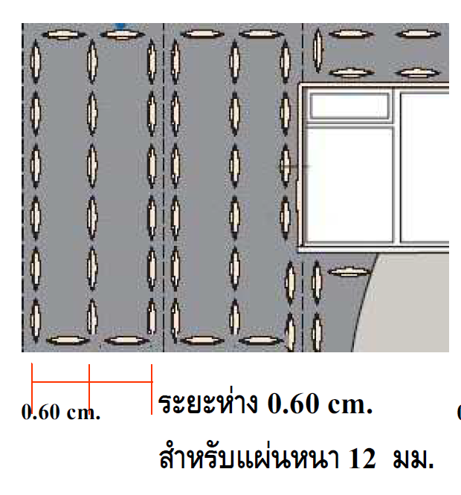
ใส่ความกว้าง
ความยาวของห้อง
 | ผนังกรุทับ DriLyner ติดแผ่น 12มม. ขึ้นไป
รายการที่ถอดวัสดุ |  |  |  |  |  |  |  | ความสูงของผนัง | 2.8 | ม.
พื้นที่ติดตั้งปูนกาว |  |  | 28 | ตร.ม. |  |  |  | ความยาวผนัง | 10 | ม.
พื้นที่ติดตั้งแผ่นยิปซัม |  |  | 28 | ตร.ม.
 |  |  |  |  |  |  |  | ค่าคลาดเคลื่อน | 5% | Revised 7 April 2020
รหัสสินค้า | รายการ |  | ขนาด | จำนวนที่ใช้ | จำนวนต่อ ตรม. | น้ำหนัก (กก.) | ราคาตั้ง/หน่วย | ส่วนลด % | รวมราคา | Remark
420020020100002 | Adhesive Plaster | DriLyner 3 Row | ถุง (25 kg.) | 4.90 | 0.18 | 122.59 | 250.00 |  | 1,225.88
100180020000001 | Plasterboard (1st layer) | Glasroc H 12.5mm 1200x2400 | แผ่น | 10.50 | 0.38 | 317.52 | 765.00 |  | 8,032.50
410010010800001 | Joint compound | Gyproc Super Joint | ถุง (25 kg.) | 0.44 | 0.02 | 8.82 | 190.00 |  | 83.79 | งานผนัง - Gypfill SuperJoint
520080140000004 | Tape | Fiber mesh 5I | ม้วน (25 m.) | 2.10 | 0.08 | 1.26 | 31.50 |  | 66.15 | พื้นที่เปียก - Weber.tape fiber Mesh 5 พื้นที่แห้ง - Gyproc Cotton tape
 | Waterproof tape | Weber BE14 Tape (10m.) | ม้วน | 4.20 | 0.15 | 4.20 | 929.00 |  | 3,901.80 | Wet area only ***Confirm item code&price กับ PM หากไม่มีตัดออก
 | Waterproof | Weber Dry Top (For GlasRoc) | ถัง | 0.56 | 0.02 | 12.80 | 1,250.00 |  | 695.63

หมายเหตุ ราคา ตาม Price List |  |  |  |  | น้ำหนักรวม | 467.19 | ราคาทั้งสิ้น |  | 14,005.74
 |  |  |  |  | น้ำหนักต่อ ตรม. | 16.69 | ราคาต่อ ตรม. |  | 500.21
ค่าประมาณการต่าง ๆ ที่แสดงไว้ ใช้สำหรับผลิตภัณฑ์ ของ บ.ไทยผลิตภัณฑ์ยิบซั่ม จำกัด (มหาชน) เท่านั้น
** ค่าประมาณตัวเลขการใช้งานทั้งหมด เป็นค่าโดยประมาณเท่านั้น หากต้องการละเอียดให้ถอดจากแบบก่อสร้างจริง
*** ค่าประมาณตัวเลขการใช้งานทั้งหมด เผื่อปริมาณการสูญเสียไว้ตามค่าคลาดเคลื่อน โดยประมาณ
*** บริษัท ฯ ขอสงวนสิทธิ์ ในการเปลี่ยนแปลงรายละเอียดต่าง ๆ ได้ โดยไม่ต้องแจ้งให้ทราบล่วงหน้า

